Gráfico - Média
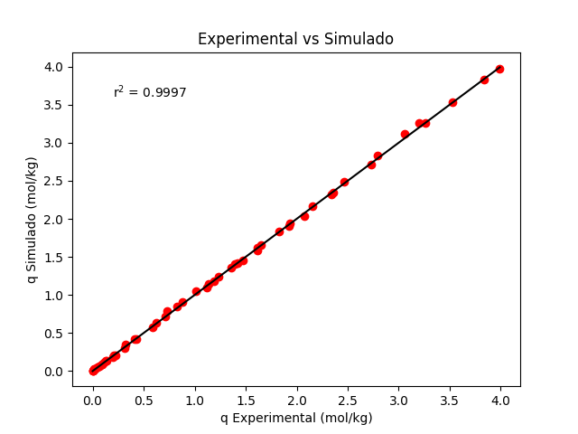
Temperatura | Pressão | q Experimental | q Simulado
298.15 | 0 | 0 | 0
298.15 | 0.0405 | 0.024 | 0.028649012084
298.15 | 0.1203 | 0.089 | 0.083340396896
298.15 | 0.191 | 0.131 | 0.13024236998
298.15 | 0.5515 | 0.326 | 0.35201054837
298.15 | 1.25 | 0.712 | 0.72198631089
298.15 | 1.65 | 0.877 | 0.907688163
298.15 | 2.1 | 1.12 | 1.0988468236
298.15 | 3.06 | 1.474 | 1.4566826184
298.15 | 3.45 | 1.617 | 1.5861898787
298.15 | 4.25 | 1.83 | 1.8287001027
298.15 | 6.31 | 2.357 | 2.3435127012
298.15 | 8.19 | 2.726 | 2.7154028687
298.15 | 10.7 | 3.06 | 3.1140853302
298.15 | 11.8 | 3.26 | 3.2625717394
298.15 | 14.1 | 3.53 | 3.5339094368
298.15 | 17.2 | 3.834 | 3.8352512427
298.15 | 18.9 | 3.991 | 3.9764859826
308.15 | 0 | 0 | 0
308.15 | 0.0525 | 0.022 | 0.029542152447
308.15 | 0.1115 | 0.064 | 0.061945498966
308.15 | 0.204 | 0.109 | 0.11138919928
308.15 | 0.4007 | 0.21 | 0.21196116289
308.15 | 0.8516 | 0.415 | 0.4239850404
308.15 | 1.35 | 0.623 | 0.63495625091
308.15 | 1.9 | 0.823 | 0.84543598051
308.15 | 2.8 | 1.133 | 1.1502909794
308.15 | 3.1 | 1.232 | 1.2428867454
308.15 | 3.5 | 1.36 | 1.3603389196
308.15 | 4.45 | 1.618 | 1.6153461379
308.15 | 5.85 | 1.931 | 1.941268842
308.15 | 6.95 | 2.154 | 2.1644555825
308.15 | 7.8 | 2.341 | 2.3208167247
308.15 | 8.75 | 2.466 | 2.4814546721
308.15 | 11.1 | 2.792 | 2.8267519288
308.15 | 14.8 | 3.201 | 3.2596772704
323.15 | 0 | 0 | 0
323.15 | 0.0603 | 0.017 | 0.024785509909
323.15 | 0.1215 | 0.052 | 0.04943899316
323.15 | 0.22 | 0.09 | 0.08825969681
323.15 | 0.3302 | 0.14 | 0.13059983717
323.15 | 0.4612 | 0.196 | 0.17960400232
323.15 | 0.5505 | 0.227 | 0.21225553148
323.15 | 0.801 | 0.312 | 0.30091124758
323.15 | 1.15 | 0.432 | 0.4180479032
323.15 | 1.65 | 0.59 | 0.574848047
323.15 | 2.4 | 0.731 | 0.78989452908
323.15 | 3.4 | 1.009 | 1.0463324477
323.15 | 4 | 1.193 | 1.1865268768
323.15 | 5.1 | 1.423 | 1.4215984982
323.15 | 5.05 | 1.395 | 1.4114662811
323.15 | 6.35 | 1.653 | 1.6600313839
323.15 | 7.8 | 1.929 | 1.9056865949
323.15 | 8.65 | 2.077 | 2.0367963895

Gráfico - Mínimo

Temperatura | Pressão | q Experimental | q Simulado
298.15 | 0 | 0 | 0
298.15 | 0.0405 | 0.024 | 0.028403958612
298.15 | 0.1203 | 0.089 | 0.082711722897
298.15 | 0.191 | 0.131 | 0.12934209032
298.15 | 0.5515 | 0.326 | 0.35027320893
298.15 | 1.25 | 0.712 | 0.71977714091
298.15 | 1.65 | 0.877 | 0.90547136416
298.15 | 2.1 | 1.12 | 1.0966997242
298.15 | 3.06 | 1.474 | 1.4547232518
298.15 | 3.45 | 1.617 | 1.5842793028
298.15 | 4.25 | 1.83 | 1.8268044168
298.15 | 6.31 | 2.357 | 2.3410980436
298.15 | 8.19 | 2.726 | 2.7119352014
298.15 | 10.7 | 3.06 | 3.1086501705
298.15 | 11.8 | 3.26 | 3.2561444611
298.15 | 14.1 | 3.53 | 3.5252588883
298.15 | 17.2 | 3.834 | 3.8234464588
298.15 | 18.9 | 3.991 | 3.9629312488
308.15 | 0 | 0 | 0
308.15 | 0.0525 | 0.022 | 0.029254314758
308.15 | 0.1115 | 0.064 | 0.061382582551
308.15 | 0.204 | 0.109 | 0.11046081308
308.15 | 0.4007 | 0.21 | 0.21043417547
308.15 | 0.8516 | 0.415 | 0.42161870259
308.15 | 1.35 | 0.623 | 0.63212000688
308.15 | 1.9 | 0.823 | 0.84235557039
308.15 | 2.8 | 1.133 | 1.1470773938
308.15 | 3.1 | 1.232 | 1.2396581341
308.15 | 3.5 | 1.36 | 1.3570959921
308.15 | 4.45 | 1.618 | 1.6120538237
308.15 | 5.85 | 1.931 | 1.9377801762
308.15 | 6.95 | 2.154 | 2.1606820312
308.15 | 7.8 | 2.341 | 2.3167459525
308.15 | 8.75 | 2.466 | 2.4769795077
308.15 | 11.1 | 2.792 | 2.8210064116
308.15 | 14.8 | 3.201 | 3.2514034938
323.15 | 0 | 0 | 0
323.15 | 0.0603 | 0.017 | 0.024499563977
323.15 | 0.1215 | 0.052 | 0.048896086331
323.15 | 0.22 | 0.09 | 0.087349863952
323.15 | 0.3302 | 0.14 | 0.12933084137
323.15 | 0.4612 | 0.196 | 0.17796245971
323.15 | 0.5505 | 0.227 | 0.21038765383
323.15 | 0.801 | 0.312 | 0.29850279824
323.15 | 1.15 | 0.432 | 0.41506011177
323.15 | 1.65 | 0.59 | 0.57126752126
323.15 | 2.4 | 0.731 | 0.78574456802
323.15 | 3.4 | 1.009 | 1.0417413442
323.15 | 4 | 1.193 | 1.1817601423
323.15 | 5.1 | 1.423 | 1.4165844145
323.15 | 5.05 | 1.395 | 1.4064623791
323.15 | 6.35 | 1.653 | 1.6547678768
323.15 | 7.8 | 1.929 | 1.9001043935
323.15 | 8.65 | 2.077 | 2.0309983401

